UNIT 3.(설명)
MYP Unit Plan(단원 계획서)

교사 |  |  | 교과군(과목) |  |  |  | * 세계적 맥락과 탐구 & 학습법(ATL)
단원명 |  |  | 학년 | 3학년 | 차시(45분) |  | Global Context & ATL(Eng).pdf
 |  |  | MYP 학년 | MYP 3 | 시간(60분) | 0 | 세계적 맥락과 탐구 & ATL.pdf

1. 탐구(Inquiry) : 탐구 설계 및 목표 설정(Establishing the purpose of the unit)
주요 개념(Key Concept) |  | 관련 개념(Related Concept(s)) 관련 개념을 1개만 선택하셔도 됩니다. |  | 세계적 맥락(Global Contexts)
 |  |  |  | 시공간의 방향성(Orientation in space and time)
 |  |  |  | 탐구 (Exploration) |  |  | (예시) (세계적 맥락) 정체성과 관계 / (탐구) 경쟁과 협동 (반드시, 세계적 맥락과 탐구 & ATL.pdf p.61~62 탐구 예시에서 찾아서 그대로 쓸 것, 아래 캡쳐 화면 참고)
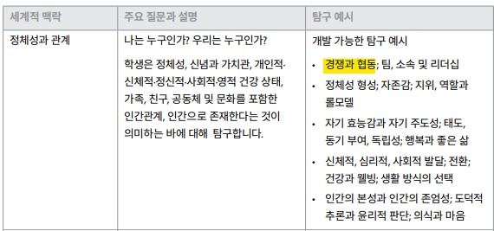
탐구 진술문(Statement of inquiry) 교과목별 가이드 <탐구를 통한 교수와 학습- 탐구진술>의 탐구 진술 예시 참고

탐구 질문(Inquiry Questions) 원리부터 실천까지 p. 64 참고, 교과목별 가이드 <탐구를 통한 교수와 학습- 탐구진술>의 사실적, 개념적, 논쟁적 질문의 예시 참고
- 사실적 질문(Factual) 무엇(What)

- 개념적 질문(Conceptual) 어떻게(How), 왜(Why)

- 논쟁적 질문(Debatable) 어느 정도로(To what extent) |  |  |  |  |  |  | IBO 공식 문서(과목별 가이드 포함)
 |  |  |  |  |  |  | 2015 개정_별책_교과별교육과정
학습 목표(Objectives) |  | 총괄 평가(Summative Assessment) 평가 계획에 작성하셨던 수행평가를 상황에 대입하여 입체적으로 서술하시면 됩니다.
[MYP 학습 목표는 평가 기준과 일치합니다. 각 과목군 가이드에 제시된 평가 기준 A B C D 중 해당 되는 내용을 포함하면 됩니다] |  | 평가 기준을 포함한 총괄 평가 개요: |  |  | 총괄 평가와 탐구 진술의 관계:
평가 기준 3년차 |  | Goal(목표):
 |  | Role(역할):
 |  | Audience(청중): |  |  |  |  | <중요 안내 사항> 1. 중1은 평가 기준 1년차, 중2, 중3은 평가 기준 3년차 사용 2. 하나의 총괄 평가에서 필요한 평가 기준 및 요소만 선정하여 사용 가능함. 예를 들면 평가 기준 A의 i, ii와 B의 iii만 사용 가능함. (평가 기준의 모든 요소를 1년 동안 최소 2회 평가해야 한다는 기준만 충족시키면 됨) 3. 2025 2학기에는 평가 기준의 모든 요소 1회 평가 해야함.!!(3학년 학생들의 수행평가가 1개로 이루어지면, 평가기준 ABCD가 모두 들어가게 설계되어야 함)
 |  | Situation(상황):
 |  | Performace(수행):
 |  | Standards(평가):
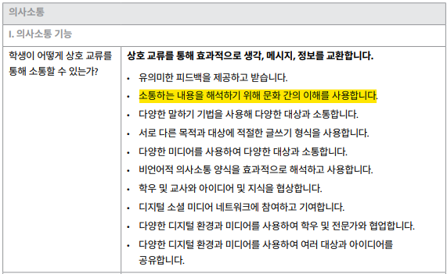
[단원에서 다룰 내용과 관련된 2015개정교육과정 성취기준을 포함할 것] (예시) [9영02-08] 개인 생활에 관한 경험이나 계획에 대해 묻거나 답할 수 있다. |  | 반드시 GRASPS 모델에 맞춰 평가를 설계하지 않아도 됩니다. 계획하신 평가가 이 모델에 적용하기 어려울 경우, 교과 특성에 맞게 작성해주세요. |  |  |  |  | 교과군별 가이드 요구 사항 정리 교과목별 요구 사항을 반드시 확인하시고 수업 및 평가를 계획하시기 바랍니다. (자세한 사항은 각 교과군별 가이드 참고)
학습법(Approaches to learning, ATL) 세계적 맥락과 탐구 & ATL.pdf
ATL 기능 카테고리 | ATL 기능 군집 | (예시) 소통하는 내용을 해석하기 위해 문화 간의 이해를 사용합니다. (반드시,세계적 맥락과 탐구 & ATL.pdf p.108-114 또는 ATL 기능별 세부 내용 탭에서 찾아서 그대로 쓸 것, 오른쪽 캡쳐 화면 참고) *상위 영역 내에 있는 하위 영역을 선택할 것 (의사소통 선택 후, 하위 영역으로 협력적 기능을 선택하면 안 됨)

[교사가 수업 할 때 학생들이 얻을 수 있는 기능 ] 수업의 내용과 학습법과 연계하여 작성해주세요.(수업 : 모둠학습, 팀프로젝트, 주제, 수업 내용 등) (작성 예시) 모둠학습을 통해 모둠원의 갈등을 해결하며 OO 주제를 협력적으로 작업한다.
ATL 기능 카테고리 | ATL 기능 군집 | (예시) 소통하는 내용을 해석하기 위해 문화 간의 이해를 사용합니다. (반드시,세계적 맥락과 탐구 & ATL.pdf p.108-114 또는 ATL 기능별 세부 내용 탭에서 찾아서 그대로 쓸 것, 오른쪽 캡쳐 화면 참고) *상위 영역 내에 있는 하위 영역을 선택할 것 (의사소통 선택 후, 하위 영역으로 협력적 기능을 선택하면 안 됨)

[교사가 수업 할 때 학생들이 얻을 수 있는 기능 ] 수업의 내용과 학습법과 연계하여 작성해주세요.(수업 : 모둠학습, 팀프로젝트, 주제, 수업 내용 등) (작성 예시) 모둠학습을 통해 모둠원의 갈등을 해결하며 OO 주제를 협력적으로 작업한다.

2. 실행(Action) : 탐구를 통한 학습 및 교수하기(Learning and teaching through inquiry)
내용(Content) | 학습 과정(Learning Process)
 | 학습 경험과 교수 전략 (Learning Experiences and Teaching Strategies) |  |  | 형성 평가 (Formative Assessment) |  | 차별화 전략 (Differentiation)
1. 탐구 질문(사실적, 개념적, 논쟁적 질문)을 쓰고, <학습 경험과 교수 전략>란에 탐구 질문과 연계되는 수업 활동을 작성하시면 됩니다. 2. 실제 수업에서 다룰 내용을 쓰시면 됩니다. 예를 들어, 영어에서는 '동사의 과거시제'나 '여행에 관련된 어휘'가 될 수 있겠죠. 3. 그 외에도 각 교과에서 필요한 내용을 추가해서 쓰시면 되고, 순서는 수업의 흐름대로 나열하시면 됩니다. |  |  |  | 형성평가는 학생의 학습과 교사의 교수 방향을 결정지어 도움을 주는 용도라는 점을 꼭 기억하시고, 다양한 유형의 형성평가를 계획해주시면 됩니다. 유형은 단원 평가와 같은 퀴즈가 될 수도 있고, 개별 또는 모둠별 활동 결과지를 제출하게 할 수도 있고, 단순히 엄지를 들어올리게 해서 이해도를 확인하는 것도 가능합니다. 총괄평가의 평가기준, 즉 수업 목표에 도달할 수 있도록 지식을 습득한 정도를 확인하고, 배운 내용을 이해하여 적용할 수 있는지 스스로 확인할 수 있는 기회를 만들어준다고 생각하시면 됩니다 :) |  | 원리부터 실천까지 p. 68 참고 학생들의 학습 성향, 학습 능력이 다르다는 점을 염두에 두고, 형성평가 방법을 다양화하거나 수준별 학습지를 제작하여 수준이 낮은 학생에게는 추가 설명을, 높은 학생에게는 도전할 기회를 주는 등의 전략입니다.
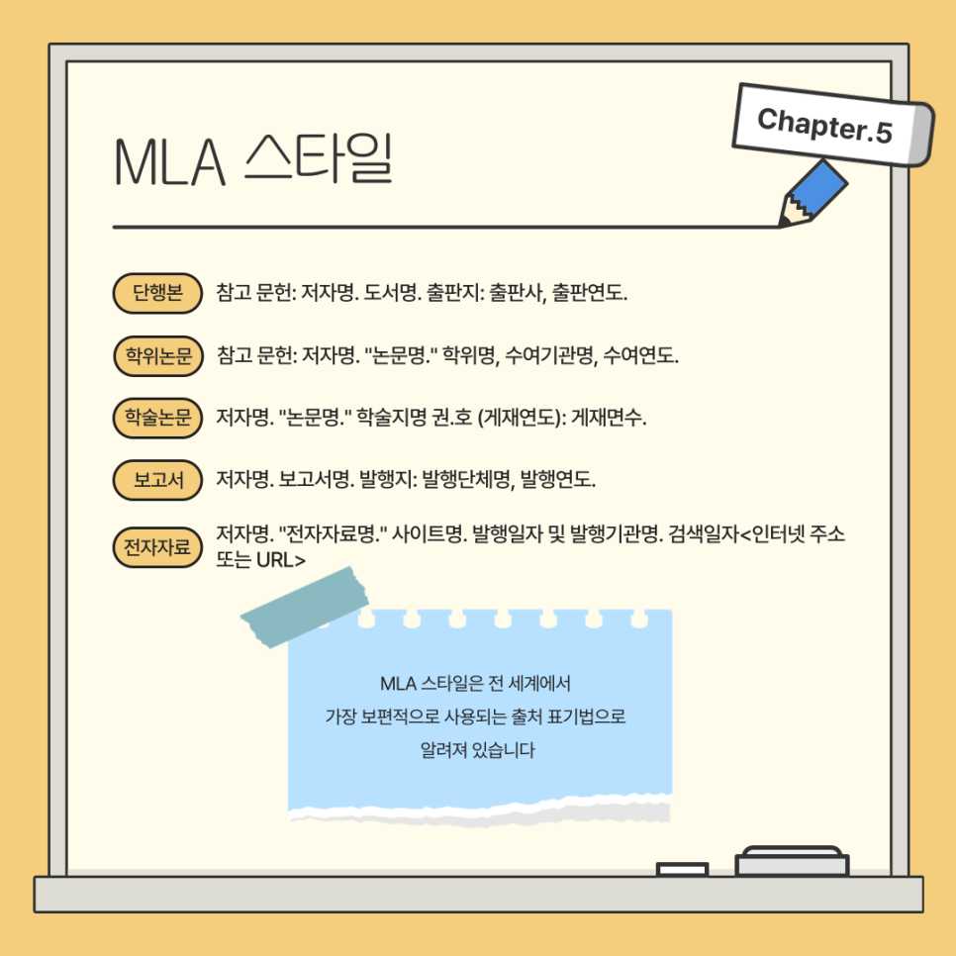
자료(Resources) 참고 문헌 작성시, MLA 스타일 참고 |  |  |  |  |  |  | MLA 출처/인용 생성기
수업에서 사용한 모든 자료는 MLA 방식으로 출처를 밝혀주세요. (교과서, 사진, 영상, 뉴스 기사, 학술 자료 등)

3. 성찰 단계 : 탐구에 대한 계획, 과정, 영향 고려하기(Reflection: Considering the planning, process and impact of the inquiry)
수업 전(Prior to teaching the unit) |  | 수업 중(During teaching) |  |  | 수업 후(After teaching the unit)
원리부터 실천까지 p. 70-71 참고

